Sheet1
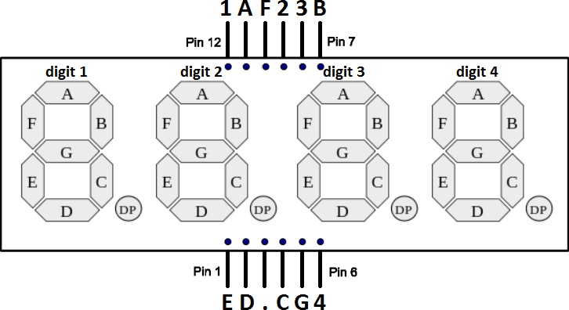
 |  |  |  |  |  |  |  |  |  |  |  | # = Number
 |  |  |  |  |  |  |  |  |  |  |  | T = Type |  | SPI01 | SPI2 | SPI3
 |  |  |  |  |  |  |  |  |  |  |  | GPIO | RTC GPIO | DAC
 |  |  |  |  |  |  |  |  |  |  |  | ADC1 | ADC2 | EMAC
 |  |  |  |  |  |  |  |  |  |  |  | TOUCH |  | SDIO Slave
 |  |  |  |  |  |  |  |  |  |  |  | Clock |  | SDIO Host Port 1 | SDIO Host Port 2
 |  |  |  |  |  |  |  |  |  |  |  |  |  | JTAG
 |  |  |  |  |  |  |  |  |  |  |  |  |  | UART0 | UART1 | UART2
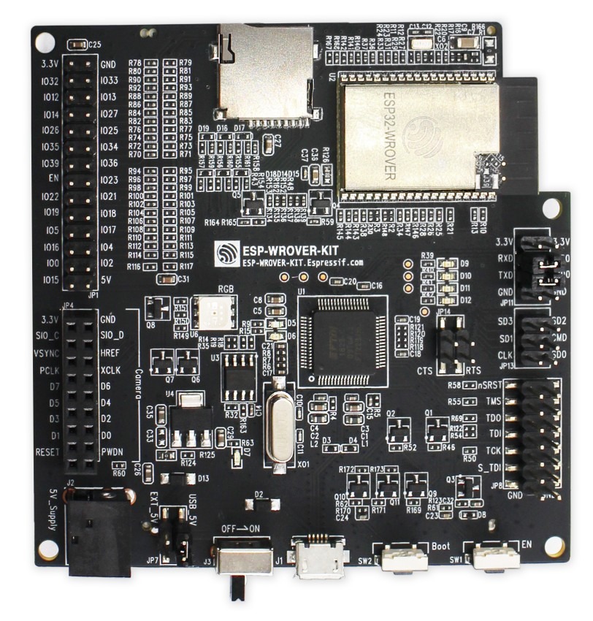

 |  | T | # | Name | Silk | Silk | Name | # | T
 |  | P | 2 | 3V3 | 3.3V | GND | GND | 1 | P
 | XTAL_32K_P | I/O | 8 | IO32 | IO32 | IO33 | IO33 | 9 | I/O | XTAL_32K_N
 | MTDI | I/O | 14 | IO12 | IO12 | IO13 | IO13 | 16 | I/O | MTCK
 | MTMS | I/O | 13 | IO14 | IO14 | IO27 | IO27 | 12 | I/O | GPIO27 | 7-Seg-Display E
7-Seg-Display B | GPIO26 | I/O | 11 | IO26 | IO26 | IO25 | IO25 | 10 | I/O | GPIO25 | 7-Seg-Display D
 |  | I | 7 | IO35 | IO35 | IO34 | IO34 | 6 | I | GPIO34 | Button input pin
 |  | I | 5 | SENSOR_VN | IO39 | IO36 | SENSOR_VP | 4 | I | ADC1_CH0 | Potentiometer input pin
 |  | I | 3 | EN | EN | IO23 | IO23 | 37 | I/O | GPIO23 | 7-Seg-Display DP
7-Seg-Display A | GPIO22 | I/O | 36 | IO22 | IO22 | IO21 | IO21 | 33 | I/O | GPIO21 | 7-Seg-Display C
7-Seg-Display 2 | GPIO19 | I/O | 31 | IO19 | IO19 | IO18 | IO18 | 30 | I/O | GPIO18 | LED output pin
7-Seg-Display 3 | GPIO5 | I/O | 29 | IO5 | IO5 | IO17 | Connected to Integrated PSRAM
 |  |  |  | Connected to Integrated PSRAM | IO16 | IO4 | IO4 | 26 | I/O | GPIO4 | 7-Seg-Display G
7-Seg-Display F |  | I/O | 25 | IO0 | IO0 | IO2 | IO2 | 24 | I/O | GPIO2 | 7-Seg-Display 4
 | MTDO | I/O | 23 | IO15 | IO15 | 5V
 |  |  |  |  | JP1

